测温指标明确
需明确指标（根据实际项目填充表格） | 内容
测温范围 | xx镜头为：xx℃~xx℃
测温距离 | xx镜头为：xx米~xx米
保证精度的工作环温 | xx℃~xx℃
测温参数 | 明确哪些参数可设置，如窗口透过率，大气透过率等，根据参数调整测温库
手动调光 | 若有则需要保证正反算代码一致
等温线
测温精度 | 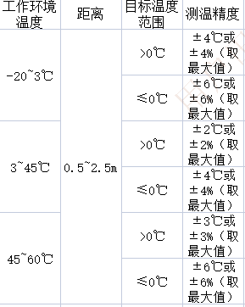

其他功能 | 根据实际项目确定

